工程量清单
东明石化集团非生产区域视频监控智能化改造工程量清单
编制日期：2026年7月

序号 | 设备/材料名称 | 品牌/型号 | 主要技术参数 / 规格 | 单位 | 数量 | 性质 | 单价(元) | 合价(元) | 备注
一、前端采集设备
1 | 网络高清枪型摄像机（周界补盲） | 海康威视 DS-QAAZOH07001-PC4M | 度，白平衡通过客户端或者浏览器可调 日夜转换模式：白天、夜晚、自动、定时、报警输入触发 图像防抖：支持 图像增强：背光补偿，强光抑制，透雾，电子防抖，3D降噪 图片叠加：支持BMP 24位图像叠加，可选择区域 普通事件：移动侦测，遮挡报警，报警输入，异常，视频质量诊断，虚焦侦测，音频异常侦测，场景变更侦测 Smart事件：越界侦测，区域入侵侦测，进入区域侦测，离开区域侦测 联动方式：上传FTP/NAS/SD卡，上传中心，邮件，报警输出，录像，声音报警，闪光报警 网络：1个RJ45 10 M/100 M/1000 M自适应以太网口，外甩线 报警：1路输入，1路输出 本地存储：8GB EMMC RS485：1个 复位：1个 SD卡扩展：内置MicroSD/MicroSDHC/MicroSDXC插槽，最大支持512 GB 额定功率：7W 扬声器单元：球顶高音 灵敏度（1 m，1 W）：107 dB 最大声压级（1 m）：115 dBSPL 频率响应：500 Hz-6 kHz 阻抗：8 Ω 总谐波失真THD：5 % 智能模式：Smart事件，普通监控 智能警戒：越界侦测，区域入侵侦测，进入区域侦测，离开区域侦测 网络协议：TCP/IP，ICMP，HTTP，HTTPS，FTP，DHCP，DNS，DDNS，RTP，RTSP，RTCP，PPPoE，NTP，UPnP，SMTP，SNMP，IGMP，802.1X，QoS，IPv6，UDP，Bonjour，WebSocket，WebSockets 接口协议（API）：开放型网络视频接口，ISAPI，ISUP5.0，GB28181，SDK 用户管理：最多32个用户，可分3级用户权限管理：管理员，操作员，普通用户 网络安全：Password protection, complicated password, HTTPS encryption, 802.1X authentication (EAP-TLS, EAP-LEAP, EAP-MD5), watermark, IP address filter, basic and digest authentication for HTTP/HTTPS, WSSE and digest authentication for Open Network Video Interface, RTP/RTSP OVER HTTPS, Control Timeout Settings, Security Audit Log, TLS 1.2 网络存储：支持MicroSD/MicroSDHC/MicroSDXC卡（最大512 GB）断网本地存储及断网续传，NAS（NFS，SMB/CIFS均支持），配合海康黑卡支持SD卡加密及SD卡状态检测 客户端：iVMS-4200 浏览器：使用插件预览：IE10，IE11 使用本地服务预览：Chrome 57.0+，Firefox 52.0+ 无插件预览：Chrome 57.0+，Firefox 52.0+，Safari12+ 同时预览路数：最大支持20路 信噪比（A记权）：85 dB 采样位数：16 bit 音频压缩标准：G.711a/G.711u/G.722.1/G.726/MP2L2/PCM/AAC-LC/MP3 音频压缩码率：64 Kbps（G.711ulaw/G.711alaw）/64 Kbps（G.722.1）/16 Kbps（G.726）/32~192 Kbps（MP2L2）/8~128 Kbps（AAC-LC）/8~320 Kbps（MP3） 音频采样率：8 kHz/16 kHz/32 kHz/44.1 kHz/48 kHz 环境噪声过滤：支持 供电方式：DC：12 V，2.125 A，最大功耗：25.5 W,PoE：IEEE 802.3 at(PoE+)，42.5 V~57 V，0.447 A~0.6 A，最大功耗：25.5 W 材质：金属 颜色：铂晶灰 产品尺寸：338 mm × 244.9 mm × 190.1 mm 包装尺寸：420 mm × 280 mm × 316 mm 净重：3800 g 带包装重量：5070 g 工作温度和湿度：-30 °C~60 °C，湿度小于95%（无凝结） 整机接口：电源输入 x 1，凤凰端子； 报警输入 x 1； 报警输出 x 1； RS-485 x 1； 复位按键 x 1； SD卡槽 x 1； 支架可调角度：-53°~165° | 台 | 58 | 新增 |  | 0.00 | 华汪围墙周界补盲 | 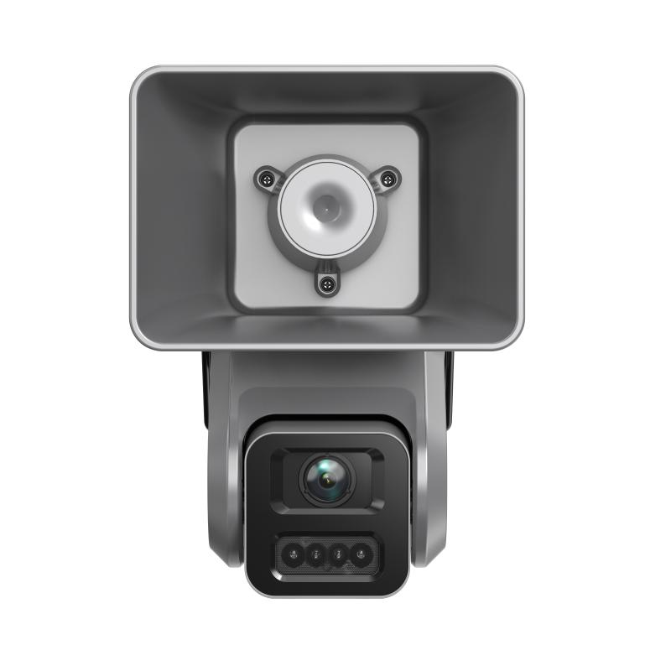
2 | 网络高清枪型摄像机（重点部位补盲） | 海康威视 DS-2CD7T4HJX-SZBZ | ≥1/1.8"靶面，F1.0光圈，内置GPU芯片 最低照度彩色0.0014lx，环境变暗自动开启白光补光，全天候输出彩色图像 中心水平分辨率≥1500线（2688×1520） 内置8GB大模型算法芯片，识别人员/机动车/动物，可抑制树叶、光影等误报 水平视场角≥90°时可检测60m处行人、70m处机动车 鳞镜式补光（正面不可见灯珠、无亮斑），耀光抑制≤1% 低温低气压适应（-45℃、70kPa），防护等级IP67 接口：RS485×1、报警输入/输出各1、音频输入/输出各1 | 台 | 3 | 新增 |  | 0.00 | 东明港运围墙/重点设备 | 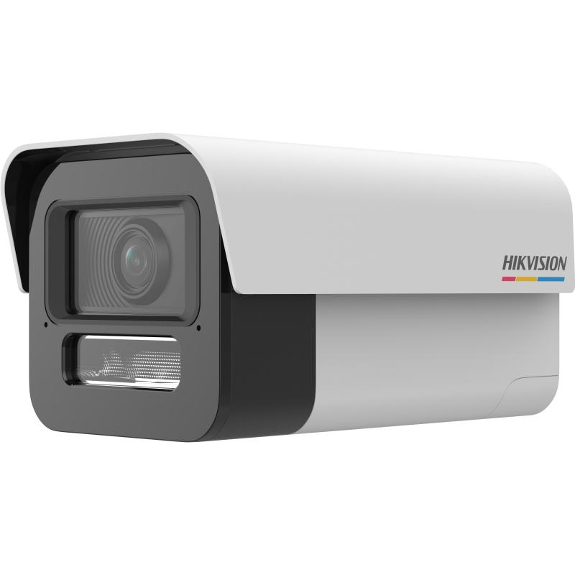
3 | 宽动态卡口/枪型摄像机（门岗补盲） | 海康威视 DS-2CD7T4HJX-SZBZ | ≥1/1.8"靶面，F1.0光圈，内置GPU芯片 分辨率≥2560×1440@25fps，分辨力≥1500TVL 最低照度彩色0.0002lx、黑白0.0001lx 支持H.264/H.265/MJPEG，具High Profile编码 人脸抓拍（瞳距≥40px）、侧脸过滤、多区域人数统计 越界/区域入侵报警，联动声音报警与白光闪烁 内置2麦克风+1扬声器；鳞镜式补光；防护等级IP67 | 台 | 41 | 新增 |  | 0.00 | 润华实业各门岗
4 | 网络摄像机（老旧更换） | 海康威视 DS-2CD2T4HJX-SZBZ | ≥1/1.8"靶面，光圈≥F1.0，CPU/GPU/NPU三合一芯片 输出分辨率≥2560×1440 日夜场景自适应，全天候彩色，夜间清晰度≥白天95% AI-ISP图像增强；复眼式柔光补光，低照下识别30m人体轮廓 支持AI编码/大模型编码，同场景较H.265码率节省≥50% 支持智能文搜（上传目标图片及出现时间、类别、位置） DC12V供电 | 台 | 44 | 新增 |  | 0.00 | 各区域老旧点位，以勘查为准 | 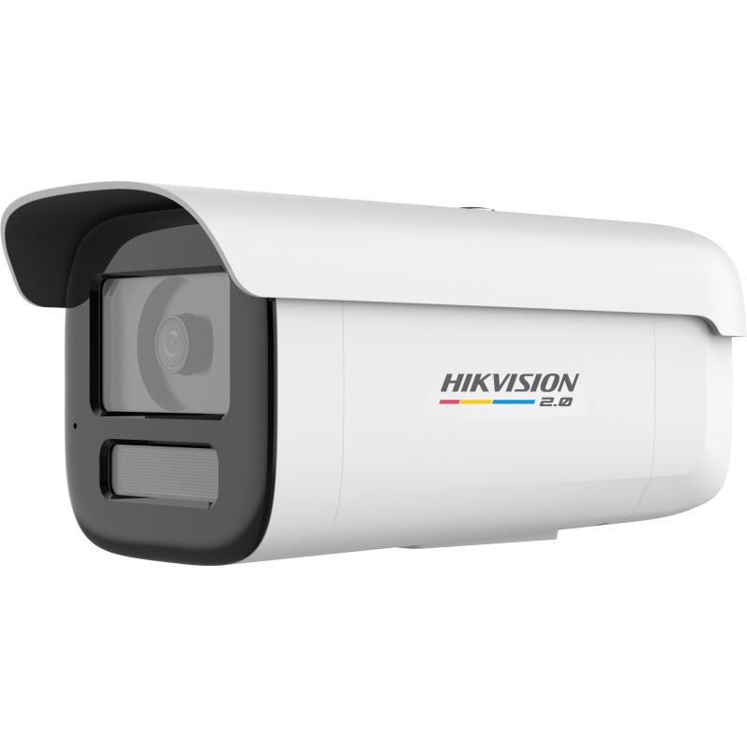
前端摄像机小计 |  |  |  | 台 | 146
二、智能分析设备
5 | AI边缘算力分析服务器 | 海康威视 iDS-8664NX-I9/X | 2U机架9盘位存算一体边缘计算主机，内置2颗AI引擎 存储：9×SATA（可满配16TB），支持热插拔及RAID0/1/5/6/10+全局热备 网络2×千兆RJ45；视频2×HDMI+2×VGA；报警16入4出；RS-232/485 接入64路H.264/H.265，最大解码32×1080P，输入带宽384Mbps 智能模式6选1：目标识别/周界防范/周界大模型二次分析/视频结构化/以图搜图/高空抛物 智能文搜：开放式语义检索、秒级响应 周界防范：单引擎12路2MP，支持大模型二次分析 视频结构化：人/车/非机动车抓拍、车牌识别与车牌库报警 | 台 | 10 | 新增 |  | 0.00 | 承载193路AI分析，按32路/台配置含20%余量 | 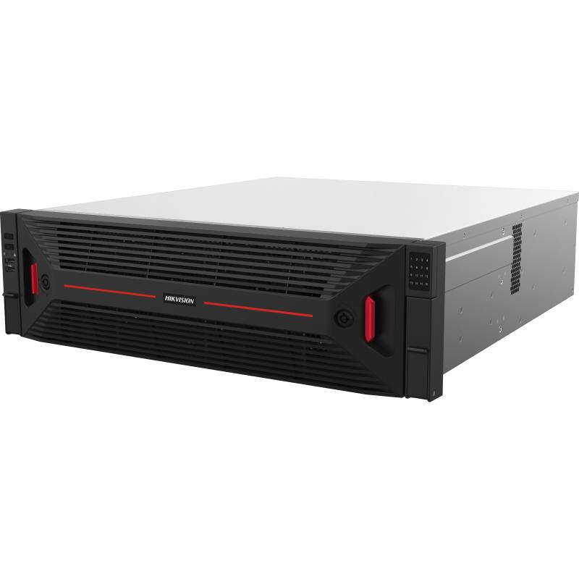
6 | AI行为分析算法授权 | 海康威视 （随服务器/按路授权） | 周界入侵、越线报警等行为分析算法，按路授权，报警统一接入平台 | 路 | 193 | 新增 |  | 0.00 | 对应需AI升级摄像机193台
三、平台与软件
7 | 平台服务器 | 海康威视 DS-VM22R-CL/R2 | 2U双路机架服务器，2颗海光C86（3350）处理器，≥8核、主频≥3.0GHz 内存64G DDR4（8插槽，最大可扩至1TB） 系统盘2×600G 10K SAS（RAID1），前置最多12×3.5"热插拔盘 配SAS_HBA阵列卡（RAID0/1/10），最多4个PCIE插槽 网口2×千兆板载+2×千兆PCIE，可选配2×万兆 550W（1+1）铂金冗余电源；1个IPMI管理口 | 台 | 4 | 新增 |  | 0.00 | ISC平台服务器3台，运维平台服务器1台（全新采购，不利旧）
8 | 视频及报警接入授权 | 海康威视 （软件授权） | 视频+报警接入授权，新增≥3000路，含扩展余量 | 路 | 3000 | 新增 |  | 0.00 | 全新采购，不利旧
9 | 时钟同步服务器（NTP） | （待选型） | NTP/GPS·北斗统一授时，为管理平台、NVR及前端设备提供统一时间基准，保证录像与报警时序一致，满足等保要求 | 台 | 1 | 新增 |  | 0.00 | 新增，规格以深化设计为准
四、存储设备
10 | 网络硬盘录像机（32路） | 海康威视 DS-8632NX-K9/Pro | 2U机架9盘位嵌入式NVR（可满配12TB） 接入32路H.264/H.265，最大解码24×1080P 输入带宽256Mbps/输出160Mbps 网络2×千兆，视频2×HDMI+2×VGA 内置AI，支持以文搜图/以图搜图（各32路）、目标识别 报警16入9出，RS-232/485，eSATA扩展 | 台 | 19 | 新增 |  | 0.00 | 满足90天录像，预留10%余量；不含硬盘 | 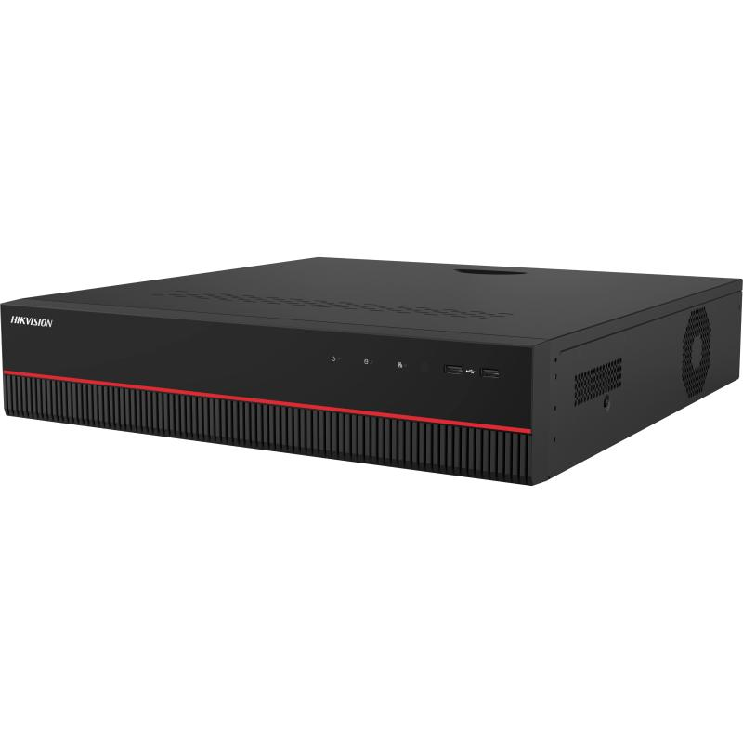
11 | 网络硬盘录像机（64路） | 海康威视 DS-8664NX-I16/Pro | 3U机架16盘位嵌入式NVR（可满配20TB） 接入64路H.264/H.265，最大解码48×1080P 输入带宽512Mbps（开RAID为256）/输出256Mbps 支持RAID0/1/5/6/10+全局热备（与智能应用互斥） 内置AI，支持以文搜图/以图搜图（各64路）、目标识别 网络2×千兆，视频3×HDMI+2×VGA | 台 | 8 | 新增 |  | 0.00 | 满足90天录像，预留10%余量；不含硬盘 | 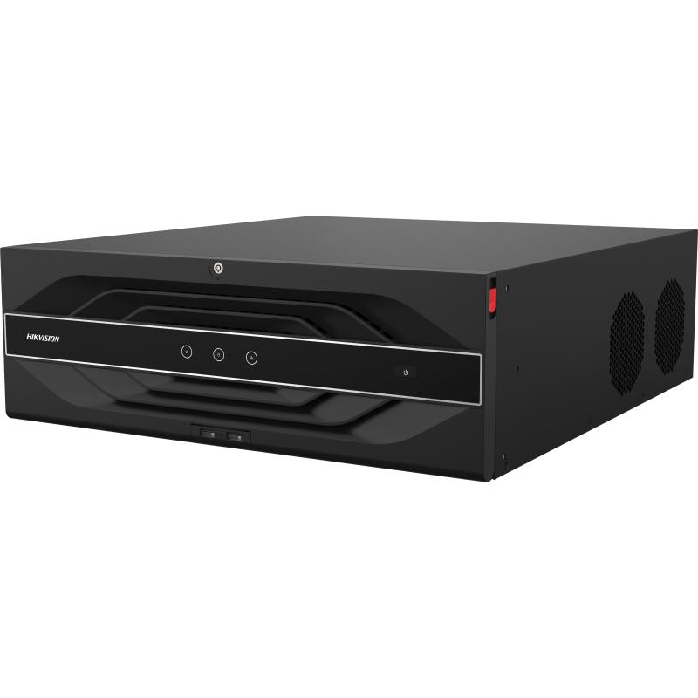
12 | 监控级硬盘 | 海康威视 （企业级监控硬盘） | 企业级监控级硬盘，配合上述NVR满足全域90天录像，配合H.265智能压缩；单盘容量以深化设计为准 | 个 | 250 | 新增 |  | 0.00 | 配套NVR，容量以勘查为准
五、网络传输设备
13 | 48口全万兆光三层网管交换机 | 华为 S6730-S48X6Q-V2 | S6730-S48X6Q-V2(48个万兆SFP+,6个40GE QSFP28,可选license升级到6个100GE QSFP28,含双电源) | 台 | 2 | 新增 |  | 0.00 | 集团监控专网核心，双机热备
14 | 24千兆电/4万兆光交换机（园区汇聚） | 华为 S5735-S24T4XE-V2 | S5735-S24T4XE-V2(24个10/100/1000BASE-T以太网端口,4个万兆SFP+,2个12GE堆叠口,含双电源) | 台 | 35 | 新增 |  | 0.00 | 对应30余个独立监控室/二级单位
15 | 4口接入交换机（POE） | 华为 （待选型） | 2光4电POE接入交换机，万兆光上联，用于新增/更换前端接入及边缘设备 | 台 | 58 | 新增 |  | 0.00
16 | 无线网桥 | （待选型） | 3KM无线传输网桥，用于不便布线点位 | 对 | 10 | 新增 |  | 0.00
17 | 万兆光模块（SFP+） | 海康威视 HK-SFP+-10G-10-1310-DF | 光模块-SFP+-10G-单模模块(1310nm,40km,LC) | 只 | 160 | 新增 |  | 0.00 | 主干及汇聚上联
18 | 室外单模光缆（GYTA/GYTS） | （12芯单模） | 室外铠装单模光缆，用于未联通二级公司到集团监控网的联通，复用为主、新布为辅（12芯单模） | 米 | 8000 | 新增 |  | 0.00 | 复用为主、新布为辅，以线路勘查为准
19 | 光缆熔接/尾纤/光纤配线架 | — | 含熔接、尾纤、ODF配线架及跳纤等 | 项 | 1 | 新增 |  | 0.00 | 配合光缆联通
20 | 下一代防火墙 | 奇安信 NSG2000-TE40P | 网络层吞吐量7G，并发连接≥350万，每秒新建连接数7万， 标准1U机箱，单电源，标准配置板载6个10/100/1000M自适应电、2个SFP插槽，另有2个扩展插槽，1个Console口， 含一年硬件维保服务。1年病毒防护特征库升级服务，1年入侵防御特征库升级服务 | 台 | 1 | 新增 |  | 0.00 | 监控平台安全边界
六、监控中心及大屏
21 | 小间距LED显示大屏（中间主屏） | 海康威视 DS-D4012FW-2FBQ | 小间距LED，点间距≤1.25mm（P1.2），像素密度≥640000点/㎡，RGB全倒装共阴 单元尺寸≤600×337.5×29.5mm，单元重量≤3.5kg 峰值亮度≥800nits，平均功耗＜98W/㎡ 蓝光辐射RG0无危害级，具防蓝光护眼功能 图像质量主观评价优（无拖影、偏色、马赛克） 千兆网络单网口带载300W，支持L型等任意走线 背板/接收卡/电源三合一，灯板灌胶工艺，防护可靠 支持客户端/WEB/遥控器/物理按键多方式亮度调节与状态监测 | ㎡ | 6 | 新增 |  | 0.00 | 精诚楼一楼居中主屏，P1.2；见备注 【配置】点间距P1.2，约108箱体(9行×12列)，屏体7.2m×3.04m，分辨率5760×2430；客户自制支架 | 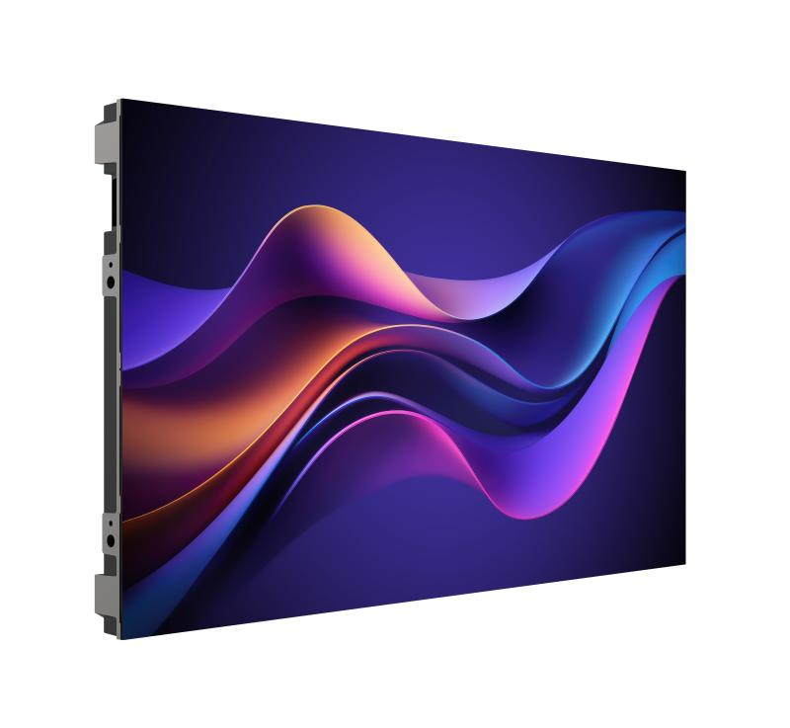
22 | 大屏钢结构及安装 | 定制 | 屏体钢结构、包边、检修通道及安装调试 | 项 | 1 | 新增 | 含结构与安装
23 | 监控操作台（多联坐席） | 定制 | 多联监控操作台，含理线、承重与人体工学设计 | 套 | 1 | 新增 | 值班坐席，暂估6联
24 | LED视频处理器/拼接控制器 | 海康威视 DS-DT90V-08HDPI24NO/U | 输入：3×HDMI2.0(4K)、1×DP1.2、4×HDMI1.3(2K)、USB2.0、2×控制网口、2×RS485 输出：3×HDMI2.0环通、24×带载网口、4×10G万兆光口、1×HDMI监视口 支持最大4096×2160@60Hz环通输出 支持10窗口任意布局（7信源+2图文+1字幕） 多显示模式（常规/文稿/视讯/HDR/安防等） WEB端实时预览输入/输出画面、屏幕连线与发送卡状态 射频遥控（≤10m可穿墙），任意走线无矩形框架限制 支持云端加载配置/校正文件、自动除湿 | 台 | 1 | 新增 |  | 0.00 | 大屏主控
25 | LCD无边液晶拼接单元（左右各6块） | 海康威视 DS-D2A46UL-1B | 46寸D-LED液晶拼接单元，物理拼缝3.5mm 分辨率1920×1080@60Hz，亮度500cd/㎡，对比度1000:1 可视角178°，支持24小时连续工作 支持HDMI/DVI输入、U盘多媒体播放、背光分区调光 红外遥控/快捷面板/串口统一控制 | 台 | 12 | 新增 |  | 0.00 | 居中LED两侧、左右各6块，46寸超窄边(3.5mm拼缝) | 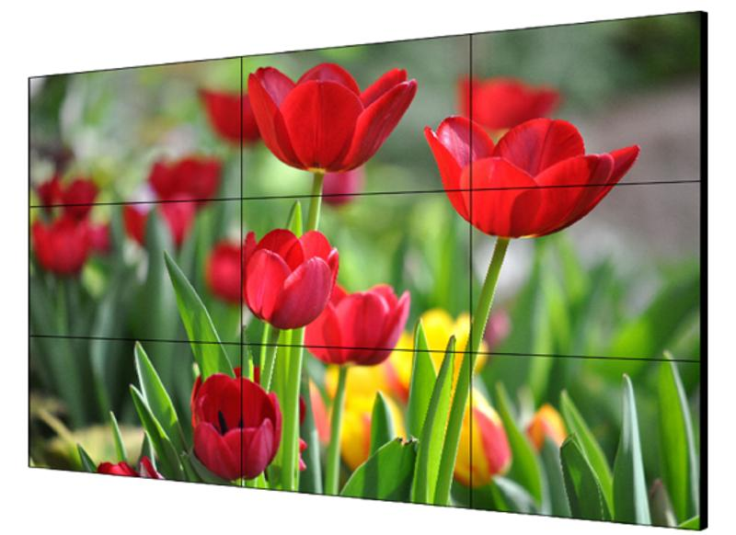
26 | LCD拼接屏支架 | 海康威视 DP-D2X46XXX-1X1-Q1-AW-Q0.6-ZF | 46寸气动前维护壁挂支架，可前维护、快速安装 优质冷轧钢SPCC，静电喷塑涂层>60μm 适合5行10列以内拼接，需承重墙且墙面平整 | 台 | 12 | 新增 |  | 0.00 | 前维护壁挂
27 | 视频解码矩阵 | （新增配置） | 视频解码矩阵，用于大屏解码上墙，按需扩展解码板卡（支持100路以上上墙） | 台 | 1 | 新增 |  | 0.00 | 大屏上墙解码
28 | 大屏钢结构及安装 | （室内焊接支架） | 屏体钢结构、包边、检修通道及安装调试 | 项 | 1 | 新增 |  | 0.00 | 含结构与安装
29 | 监控操作台（多联坐席） | — | 多联监控操作台，含理线、承重与人体工学设计（6联） | 套 | 1 | 新增 |  | 0.00 | 值班坐席，6联
30 | 精密配电柜 | 海康威视 DS-D40D10 | 额定功率≥10KW，具3个单相回路 烟雾/超温自动断电，输入输出断路器过流短路保护 支持手动一键、单路、分时及电脑远程控制 RS485读取柜内温度，支持MODBUS-TCP/RTU 记录电源参数、运行状态及高温、烟雾等异常报警 可选热成像人体检测联动自动上/下电（需搭配玉盘） | 套 | 1 | 新增 |  | 0.00 |  | 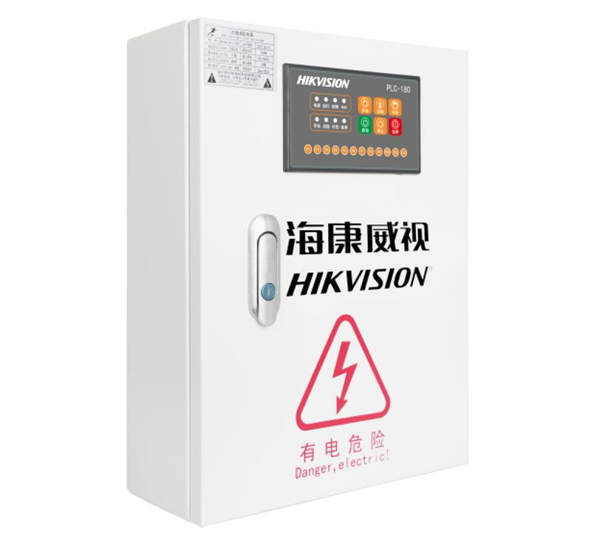
31 | 客户端工作站 | 海康威视 DS-AXF142P/W10E/ShowOS | 图形工作站（参考H610标底参数），双屏 C/S+B/S架构，浏览器统一管理显示屏/中控/拼控/KVM/配电柜等 网页/客户端/APP（安卓/鸿蒙/iOS/Windows）三端实时同步 支持远程操控播控主机与大屏内容调度，多分辨率抓屏/编码 支持网页/程序/图片/视频/PPT/Word/Excel/PDF等窗口拖放布局 可查看播控屏分辨率、主机名、在离线及内存等状态 | 台 | 2 | 新增 |  | 0.00 | 图形工作站，双屏
32 | 42U机柜 | （42U 800×800mm） | 42U 800×800mm 标准机柜 | 台 | 2 | 新增 |  | 0.00
七、辅材与施工
33 | 摄像机支架/立杆/防水箱/电源 | — | 配合新增及更换点位安装的支架、立杆、防水盒、电源适配等 | 套 | 146 | 新增 |  | 0.00 | 配合146个点位
34 | 综合布线 | （CAT6） | CAT6 | 米 | 12500 | 新增 |  | 0.00 | 以现场为准
35 | PVC管 | （PVC20） | PVC20 穿线管及敷设 | 米 | 1000 | 新增 |  | 0.00
36 | 安装、接入与系统调试 | — | 前端安装、平台接入级联、AI与存储调试、网络割接与联调 | 项 | 1 | 新增 |  | 0.00 | 含分区割接、不停业务
八、服务
37 | IP与线路规划 | — | 按数智中心规划范围与规则，编制并实施《IP与线路规划表》，协助排查各二级公司IP并指出整改项 | 项 | 1 | 新增 |  | 0.00 | 投标方负责实施
38 | 系统联调测试与验收 | — | 整体联调、性能压测（≥100路上墙）、试运行与竣工验收，交付竣工资料 | 项 | 1 | 新增 |  | 0.00
39 | 培训 | — | 面向监控值班、数智中心管理员、各单位维保人员的分层培训 | 项 | 1 | 新增 |  | 0.00 | 含操作与运维手册
40 | 质保与运维服务 | — | 1年免费质保，7×24报障响应，平台版本与AI算法升级 | 项 | 1 | 新增 |  | 0.00 | 质保期可按合同延长
合 计（元） |  |  |  |  |  |  |  | 0.00

